상품제안서
헬프맨 프리미엄 스퀘어 노트볼펜세트 | 상품코드: F27089

 |  |  |  |  |  |  | 02-412-0044 | www.easy1.co.kr
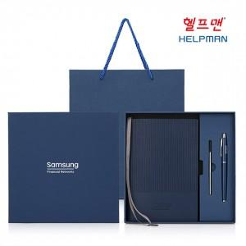

【상세/제작정보】 | <p><b><span style="font-size: 12pt;">** 불박동판비 70000원별도</span></b></p><p><b><span style="font-size: 12pt;">**</span><span style="background-color: rgb(255, 255, 255); font-family: dotum; font-size: 12pt;">&nbsp;케이스 스티커 부착- 개당 1300원별도 (&nbsp;</span><span style="background-color: rgb(255, 255, 255); font-family: dotum; font-size: 12pt;">제작/부착비 모두 포함/ 투명 스티커로 작업 )</span></b></p><p><span style="background-color: rgb(255, 255, 255); font-family: dotum; font-size: 12pt;"><b>** 케이스 풀컬러인쇄- 개당 1400원별도</b></span></p><p><span style="background-color: rgb(255, 255, 255); font-family: dotum; font-size: 12pt;"><b>** 배송비- 한박스 20개 / 5000원별도</b></span></p><p>&nbsp;</p>

【인쇄/포장옵션】 | 레이저, 불박 / 포장지포장

【공급단가】 | 수량 | 100~ | 300~ | 500~ | 1,000~ | 3,000~
*VAT별도 | 단가 | 8,200원 | 7,900원 | 7,700원 | 7,600원 | 7,450원
 | 동판비

【상품 URL】 | http://www.easy1.co.kr/src/goods_detail.php?gdno=27089

